Checklist - Task Checklist（S1，S
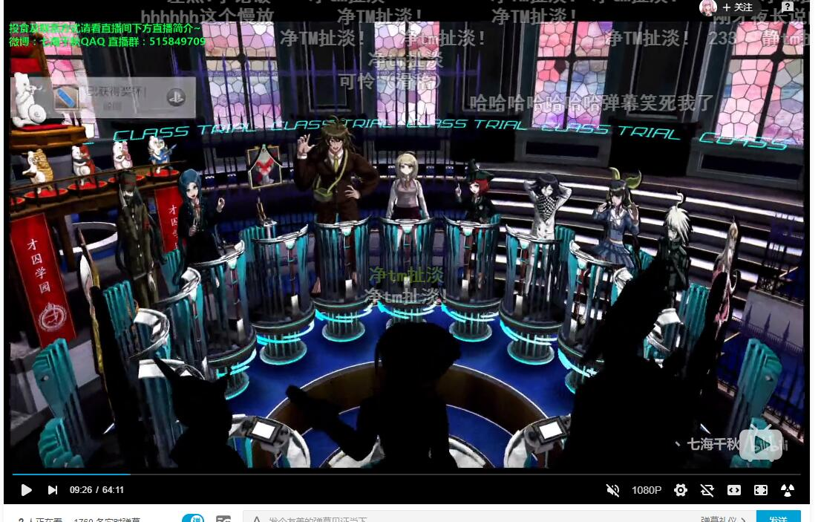
Status | Type | Date | Task | Assign to | Priority | Severity | Estimated Time(/h) | Spent Time(/h)
Waiting For | Task | 2020.01 | 角色在场景中上下左右移动，摄像机左右跟随，从固定角度往下看 | Programmer Backlog |  | S1 | 0
Waiting For | Task | 2020.01 | 3D场景的Camera动画，能够绘制曲线，具有一个镜头控制器并且指定播放 | Programmer Backlog |  | S1 | 0
Waiting For | Task | 2020.01 | 游戏UI逻辑，从游戏开始到结束，对话，调查，指正，Option之间的跳转逻辑 | Designer Backlog |  | S1 | 0
Waiting For | Task | 2020.01 | 玩家在搜查阶段的时候可以有一个助手，玩家可以询问助手获得提示，助手不会在搜查阶段全程存在 | Programmer Backlog |  | S2 | 0
Waiting For | Task | 2020.01 | 当收集了所有的道具之后，助手会提示玩家已经没有可探索的物品 | Programmer Backlog |  | S2 | 0
Waiting For | Task | 2020.01 | 当还有可以探索的道具时，助手会提示玩家还有可探索的物品，并且有对于可探索的物品的多次提示，提示的内容会越来越详细 | Programmer Backlog |  | S3 | 0
Waiting For | Task | 2020.01 | 玩家可以可以收集证据，需要有一个证据栏，当选中某个道具的时候可以显示介绍 | Programmer Backlog |  | S3 | 0
Waiting For | Task | 2020.01 | 玩家在与角色对峙的时候，可以对他出示证据 | Programmer Backlog |  | S2 | 0

Waiting For | Task | 2020.01 | 玩家可以针对某一个道具进行进一步的指示 | Programmer Backlog |  | S2 | 0
Waiting For | Task | 2020.01 | 争锋相对功能 | Programmer Backlog |  | S2 | 0
Waiting For | Task | 2020.01 | 剧情回放功能 | Programmer Backlog |  | S2 | 0
Waiting For | Task | 2020.01 | 当回到一个没有可探索的区域时，助手会提示玩家已经没有可探索的物品 | Programmer Backlog |  | S3 | 0
Waiting For | Task | 2020.01 | 场景的天气变化 | Programmer Backlog |  | S5 | 0
Waiting For | Task | 2020.01 | 对话环节的天气变化 | Programmer Backlog |  | S5 | 0
Close | Task | 2019.12 | Unity，文字控制符，追问功能 | Zhang Jinze | P4_SHOULD | S1 | 4
Close | Task | 2020.01 | Unity，从content中分析出标签 | Kong Weihang | P1_MUST | S1 | 10
Close | Task | 2020.4 | 对话框对话
Resolve | Task | 2020.01.S5 | Unity，加入指证功能，指证功能的显示，显示/关闭证物列表，点击查看详细信息 | Wen Yangwei | P1_MUST | S2 | 6
Resolve | Task | 2020.01.S5 | Unity，加入指证功能，收集证物，加入物品到证物表（数据处理已完成） | Wen Yangwei | P1_MUST | S2 | 6
In Progress | Task | 2020.03(Pre-Alpha).S2 | Unity，点击后可以获得证物 | Wen Yangwei | P1_MUST | S1 | 4
In Progress | Task | 2020.03(Pre-Alpha).S2 | Unity，对话中出现出现出示证物的选项。在UI部分点击某个证物以后，证物系统提供一个接口用于接受该证物，并返回处理结果 | Wen Yangwei | P1_MUST | S1 | 4
In Progress | Task | 2020.03(Pre-Alpha).S2 | Unity，查看历史记录 | Zhang Jinze | P1_MUST | S1 | 6
In Progress | Task | 2020.03(Pre-Alpha).S2 | Unity，快进已读文本(快进按键) | Zhang Jinze | P1_MUST | S1 | 4
In Progress | Task | 2020.03(Pre-Alpha).S1 | Unity，画面下半部分到达人物立绘腰部（视情况而定） | Zhang Jinze | P1_MUST | S1 | 4
In Progress | Task | 2020.03(Pre-Alpha).S1 | Unity，狱警立绘从画面中去掉 | Zhang Jinze | P1_MUST | S1 | 2
In Progress | Task | 2020.03(Pre-Alpha).S1 | Unity，摄像机调整位置，按照较低的位置放置 | Kong Weihang | P1_MUST | S1 | 2
In Progress | Task | 2020.03(Pre-Alpha).S1 | Unity，画面色调，偏蓝 | Kong Weihang | P1_MUST | S1 | 2
In Progress | Task | 2020.03(Pre-Alpha).S1 | Unity，场景重新搭一下，底下不要留空隙 | Wen Yangwei | P1_MUST | S1 | 2
In Progress | Task | 2020.03(Pre-Alpha).S1 | Unity，把船，狱警放在场景中 | Wen Yangwei | P1_MUST | S1 | 2
In Progress | Task | 2020.03(Pre-Alpha).S1 | Unity，把主角变成一个2D块 | Wen Yangwei | P1_MUST | S1 | 2
In Progress | Task | 2020.03(Pre-Alpha).S1 | Unity，Skip或者是High Speed模式 | Zhang Jinze | P1_MUST | S1 | 2

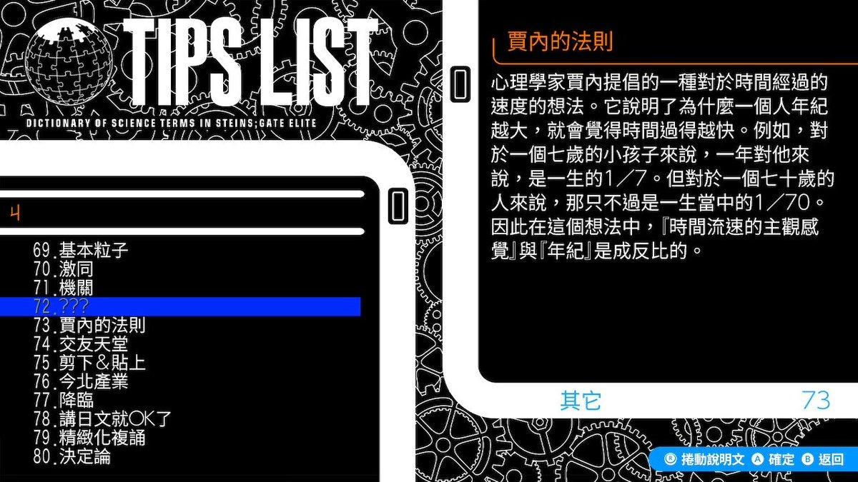
Open |  | 2020.03(Pre-Alpha).S2 | Editor，添加DeleteNode的选项
Open |  | 2020.03(Pre-Alpha).S2 | Editor，改善上下移动的操作，当上下移动的时候，选中的元素应该跟随上下移动
Open |  | 2020.03(Pre-Alpha).S2 | Editor，定时备份当前正在编辑的剧情
Open |  | 2020.03(Pre-Alpha).S2 | Editor，增加操作成功的提示
Open |  | 2020.03(Pre-Alpha).S2 | Ediotr，角色立绘表，
Open | Task | 2020.03(Pre-Alpha).S2 | Unity，加入闪光，画面动画 | Programmer Backlog | P1_MUST | S1 | 3
Open | Task | 2020.03(Pre-Alpha).S2 | Unity，可以选择不同的打字机音效 | Programmer Backlog | P1_MUST | S1 | 2
Open | Task | 2020.03(Pre-Alpha).S2 | Unity，选择N个选项后才能继续播放剧情 | Programmer Backlog | P1_MUST | S1 | 4
Open | Task | 2020.03(Pre-Alpha).S2 | Editor，提供不同的打字机音效Table，和控制符插入 | Programmer Backlog | P1_MUST | S1 | 6
Open | Task | 2020.03(Pre-Alpha).S2 | Editor，加入场景标签，写入json | Programmer Backlog | P1_MUST | S1 | 4
Open | Task | 2020.03(Pre-Alpha).S2 | Unity，画面效果，体积雾，Volume Fog | Programmer Backlog | P2_MUST | S2
Open | Task | 2020.03(Pre-Alpha).S2 | Unity，加入色调变化 | Programmer Backlog | P1_MUST | S1 | 0
Open | Task | 2020.03(Pre-Alpha).S2 | Unity，小地图功能 | Programmer Backlog | P1_MUST | S1 | 0
Resolve | Task | 2020.01.S5 | Unity，当在场景中触发一个事件时，应该生成唯一ID，并且StoryReader能够分析，并且得到对应的文本，或者是返回失败 | Kong Weihang | P1_MUST | S1 | 6
Resolve | Task | 2020.01.S4 | Unity，初期场景搭建 | Kong Weihang | P2_MUST | S2 | 2
Resolve | Task | 2020.01.S4 | Unity，增加场景类型，一种为可活动摄像机，另一种是固定式的摄像机 | Kong Weihang | P1_MUST | S1 | 4
Resolve | Task | 2020.01.S5 | Unity，定点触发事件 | Kong Weihang | P1_MUST | S1 | 4
Resolve | Task | 2020.01.S5 | Unity，StoryReader读取证物读取的数据，并且调用UI显示证物画面 | Wen Yangwei | P1_MUST | S1 | 4
Resolve | Task | 2020.01.S5 | Unity,Edit/ToolBox，设计一个用于场景编辑的窗口。可以快速生成可交互物品，空气墙，剧情触发器等Gameobject | Kong Weihang | P1_MUST | S3 | 4
Resolve | Task | 2020.01.S5 | Unity，场景物品交互设置，角色设置可交互范围，调用UI，取消UI，触发事件 | Kong Weihang | P1_MUST | S1 | 6
Resolve | Task | 2020.01.S5 | Editor，添加Effect和Bgm表 | Wen Yangwei | P1_MUST | S1 | 2
Resolve | Task | 2020.01.S4 | Unity，加入指证功能，证据系统搭建，出示证据，数据处理 | Wen Yangwei | P1_MUST | S1 | 6
Resolve | Task | 2020.01.S4 | Unity，保存，读取系统架构 | Zhang Jinze | P1_MUST | S1 | 6
Resolve | Task | 2020.01.S4 | Unity，剧情自动进行(auto按钮) | Zhang Jinze | P1_MUST | S1 | 2
Resolve | Task | 2020.01.S4 | Unity，人物名艺术字 | Zhang Jinze | P1_MUST | S1 | 4
Resolve | Task | 2020.01.S4 | Unity，加入bgm，effect变化 | Zhang Jinze | P1_MUST | S1 | 2
Resolve | Task | 2020.01.S4 | Unity，Input输入系统，整合Unity new input system，操作方式包括鼠标，键盘，手柄，屏幕，可以为不同的设备配置一个通用的操作 | Kong Weihang | P2_MUST | S1 | 10
Resolve | Task | 2020.01.S3 | Unity，文字控制符，分词器，parsing，针对读取到的文本进行分词处理，可以参考HeavenGateCompiler | Kong Weihang | P1_MUST | S1 | 10
Resolve | Task | 2020.01.S3 | Unity，消息管理系统 | Kong Weihang | P1_MUST | S1 | 8
Resolve | Task | 2020.01.S3 | Unity，摄像机移动动画，DOTWEEN缓动动画 | Wen Yangwei | P1_MUST | S1 | 2
Resolve | Task | 2020.01.S3 | Editor，加入证物表 | Wen Yangwei | P1_MUST | S1 | 2
Resolve | Task | 2020.01.S3 | Unity，UIPanel自动化 | Kong Weihang | P1_MUST | S1 | 6
Resolve | Task | 2020.01.S2 | Editor，文字控制符，对话中停顿，可以调整等待的时长 | Kong Weihang | P2_MUST | S1 | 2
Resolve | Task | 2020.01.S1 | Editor，优化显示，对于不同的类型，制作一个可缩略的选项 | Kong Weihang | P3_MUST | S4 | 6
Resolve | Task | 2020.01.S2 | Editor，增加对于jump和label的提示，禁止死循环 | Kong Weihang | P2_MUST | S2 | 6
Resolve | Task | 2020.01.S1 | Editor，预览文字功能（预览字体颜色，大小） | Kong Weihang | P2_MUST | S2 | 10
Resolve | Task | 2020.01.S2 | Editor，设计唯一ID，Jumo 和Label加入下拉框选择 | Kong Weihang | P1_MUST | S1 | 6
Resolve | Task | 2020.01.S1 | Ediotr, 加入章节表，场景表，角色表，停顿时间表 | Wen Yangwei | P1_MUST | S1 | 4
Resolve | Task | 2020.01.S1 | Editor，Color选择窗口，添加颜色选择器 | Wen Yangwei | P2_MUST | S1 | 2
Resolve | Task | 2020.01.S2 | Unity，文字控制符，立绘的移动 | Zhang Jinze | P4_SHOULD | S1 | 4
Resolve | Task | 2020.01.S2 | Unity，加入立绘表情 | Zhang Jinze | P1_MUST | S1 | 6
Resolve | Task | 2019.12 | Unity，场景切换，从游戏开始界面，切换到游戏场景，游戏关闭 | Zhang Jinze | P2_MUST | S1 | 6
Resolve | Task | 2020.01 | Editor，文字控制符，立绘的移动，选择移动的方式、和位移 | Wen Yangwei | P2_MUST | S1 | 2
Resolve | Task | 2019.12 | Unity，UI框架，提供显示提示框，对话框，选择框 | Zhang Jinze | P2_MUST | S1 | 2
Resolve | Task | 2019.12 | Editor，jump增加一个content字段 | Kong Weihang | P1_MUST | S1 | 1
Resolve | Task | 2019.12 | Editor，把文字控制符加入到Content里 | Kong Weihang | P1_MUST | S1 | 4
Resolve | Task | 2019.12 | Editor，文字控制符，Tips功能 | Wen Yangwei | P2_MUST | S1 | 2
Resolve | Task | 2019.12 | Editor，Tips编辑功能 | Wen Yangwei | P2_MUST | S1 | 4
Resolve | Task | 2019.12 | Unity，声音系统，固定音量播放，钉宫理惠语音包 | Kong Weihang | P1_MUST | S1 | 2
Resolve | Task | 2019.12 | Unity，镜头控制，跟着角色移动 | Kong Weihang | P2_MUST | S1 | 2
Resolve | Task | 2019.12 | Unity，角色可以与场景中的道具相交互，触发一个事件 | Kong Weihang | P3_MUST | S1 | 6
Resolve | Task | 2019.12 | Unity，剧情分支，选项，实现label和jump这两个node的功能 | Kong Weihang | P2_MUST | S1 | 6
Resolve | Task | 2019.12 | Unity，剧情数据结构，json读取，在UI上显示基础对话，只显示名字和内容 | Kong Weihang | P2_MUST | S1 | 6
Resolve | Task | 2019.12 | Unity，文字控制符，颜色控制，播放对应颜色，字体调整，调整字体大小 | Zhang Jinze | P4_SHOULD | S1 | 4
Resolve | Task | 2019.12 | Unity，文字控制符，对话中停顿 | Zhang Jinze | P4_SHOULD | S1 | 4
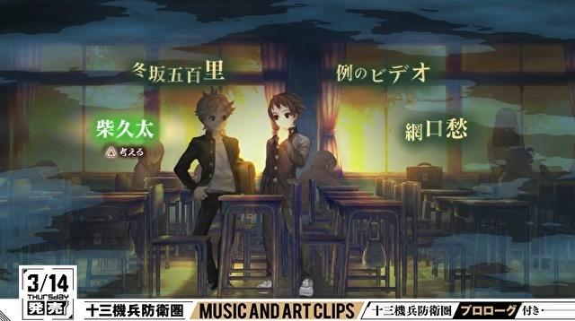
Resolve | Task | 2019.12 | Unity，对话框打字机效果 | Zhang Jinze | P3_MUST | S1 | 2
Resolve | Task | 2019.12 | Editor，剧情分支，选项编辑，实现label和jump | Kong Weihang | P1_MUST | S1 | 4 | 4
Resolve | Task | 2019.12 | Editor，文字控制符，字体调整，调整字体大小 | Kong Weihang | P2_MUST | S1 | 2 | 0.5
Resolve | Task | 2019.12 | Unity，图片资源管理 | Zhang Jinze | P2_MUST |  | 4
Resolve | Task | 2019.12 | Unity，虚拟摇杆，角色在场景中可移动 | Wen Yangwei | P1_MUST | S1 | 4 | 6
Resolve | Task | 2019.12 | Unity，更新资源管理系统，提供对于UI和场景的接口，整合Addressable | Zhang Jinze | P1_MUST | S1 | 10
Resolve | Task | 2019.12 | Editor，表格编辑功能 | Kong Weihang | P1_MUST | S1 | 10 | 10
Resolve | Task | 2019.12 | Editor，输出表格 | Kong Weihang | P1_MUST | S1 | 4 | 6
Resolve | Task | 2019.12 | Editor，重构窗口架构，提供一个基类，方便未来窗口类开发 | Kong Weihang | P2_MUST | S2 | 6 | 16
Close(Do Not Do) | Task | 2020.02(Alpha) | 对话框颜色随角色变化 | Programmer Backlog
Close(Do Not Do) | Task | 2020.02(Alpha) | Unity，加入时间系统 | Programmer Backlog | P1_MUST | S1 | 0
Close(Do Not Do) | Task | 2020.02(Alpha) | Editor，加入时间系统 | Programmer Backlog | P1_MUST | S1 | 0
Waiting For | Task | 2020.01.S5 | Unity，取出Jump和label，显示选项，负责具体跳转 | Kong Weihang | P1_MUST | S1 | 4
Waiting For | Task | 2020.01.S5 | Editor，重构TipTable，为Tip Content提供更多的内存空间 | Kong Weihang | P1_MUST | S3 | 6
Waiting For | Task | 2020.01.S4 | Unity，文字控制符，Tips功能，当运行到这个字的时候提示加入到Tips中，Tips显示功能，作为设置的一个选项 | Kong Weihang | P4_SHOULD | S1 | 8
Waiting For | Task | 2020.01.S5 | Unity，加入tip列表 | Wen Yangwei | P1_MUST | S1 | 6
Waiting For | Task | 2020.01.S4 | Unity，对话UI，提供出示证物的接口，接受正确的证物作为参数 | Zhang Jinze | P1_MUST | S1 | 2

 |  |  | Current time percentage 时间百分比(%) | 71.05 | 162.00 | 228.00
 |  |  | 2019.12 All Task estimated Time | 95
 |  |  | 2019.1 All Task Estimated Time | 22 | Already Done | 22.00 | 100
 |  |  | All Task Estimated Time总任务预计时间 | 324.00 | Estimated Time Rate 预计时间比 | 0.70
 |  |  | All time we have总工作时长 | 228.00 | Current Time Rate 目前时间比 | 1.62
 |  |  | Current Finished Task Actually Time当前完成的任务时间 | 42.50 | Expected total required length according to current time rate | 362.88
 |  |  | Current Finished And Progressing Task Estimated Time当前结束的和进行中的任务所预期的时间 | 100.00 | Overtime超时 | -296.88
 |  |  | Current Spent Time当前消耗时间 | 162.00
Artist Task Check List
FALSE
Open | Task | 2020.01 | 概念设计，角色在场景中的概念图 | Artist Backlog | P1_MUST | S1
Open | Task | 2020.01 | 场景素材 | Artist Backlog | P2_MUST | S2
Open | Task | 2020.01 | UI，按钮九宫图 | Artist Backlog | P1_MUST | S2
Open | Task | 2020.01 | UI，按钮 | Artist Backlog | P1_MUST | S2
Open | Task | 2020.01 | UI, 女主立绘 | Artist Backlog | P1_MUST | S3
Open | Task | 2020.01 | UI,男主立绘 | Artist Backlog | P1_MUST | S4
Open | Task | 2020.01 | 场景，女主行走图 | Artist Backlog | P1_MUST | S2
Open | Task | 2020.01 | 场景，可交互物品 | Artist Backlog | P1_MUST | S2

Designer Task Cecklist
FALSE |  |  | 游戏场景列表，需要逸凡写出具体的文档 | Designer Backlog |  | S2 | S2

